Param PANA
Paramétrages pour les moniteurs Panasonic
Masque | Gateway | DNS1 | DNS2
255.255.255.0 | 10.98.249.1 | 10.98.10.89 | 10.98.10.90

Time Zone | NTP server | user admin | admin Password
GMT +2 | 10.98.14.59 | admin | Aon2019!

Verrouillage entrée | Arrêt sur absence d'activité | Réglages config. À l'allumage / Démarrage initial | Réglages config. À l'allumage / Fonction VOL initial
HDMI | Désactiviter | Dernière mémoire | OUI

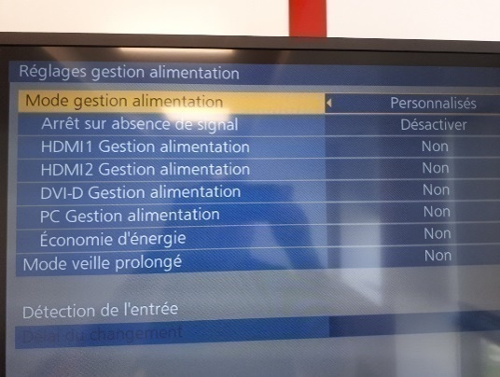
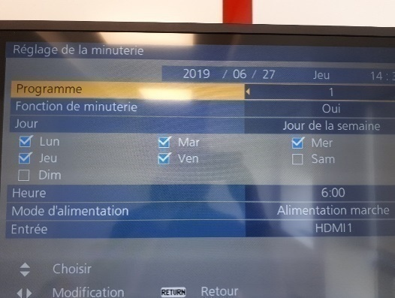
Réglages config. À l'allumage / Niveau VOL | Basculement reprise | Réglages gestion alimentation | Réglage de la minuterie / Programme 1
60 | NON

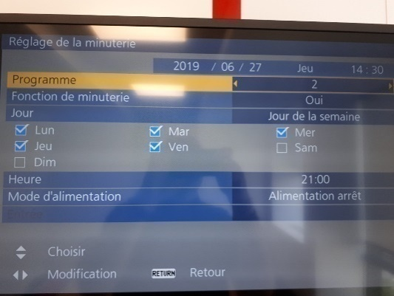
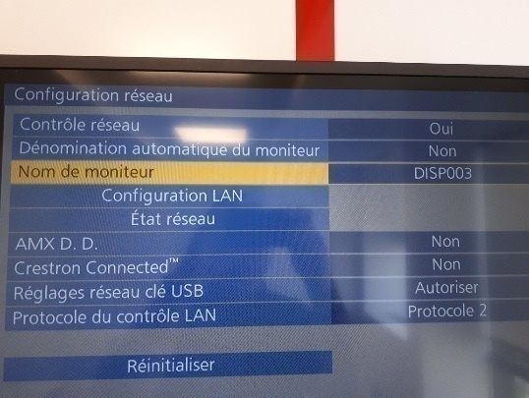
Réglage de la minuterie / Programme 2 | Configuration réseau | Vérrouillage touche | Vérrouillage touche alim
 |  | OUI | NON

Param PANA (2)
Paramétrages pour les moniteurs Panasonic
Masque | Gateway | DNS1 | DNS2
255.255.255.0 | 10.98.249.1 | 10.98.10.89 | 10.98.10.90

Time Zone | NTP server | user admin | admin Password
GMT +2 | 10.98.14.59 | admin | Aon2019!

Verrouillage entrée | Arrêt sur absence d'activité | Réglages config. À l'allumage / Démarrage initial | Réglages config. À l'allumage / Fonction VOL initial
HDMI | Désactiviter | Dernière mémoire | OUI



Réglages config. À l'allumage / Niveau VOL | Basculement reprise | Réglages gestion alimentation | Réglage de la minuterie / Programme 1
60 | NON



Réglage de la minuterie / Programme 2 | Configuration réseau | Vérrouillage touche | Vérrouillage touche alim
 |  | OUI | NON

